Sheet1
βで追加する要素
カートを傾ける
カートの二台持ち
カートを重ねる

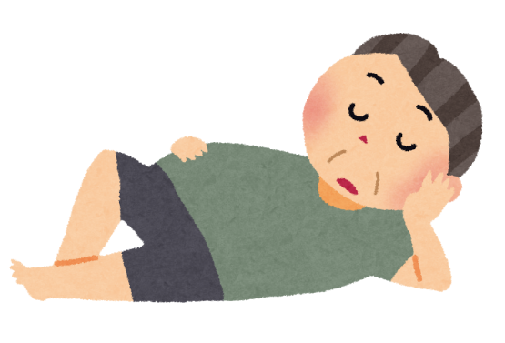

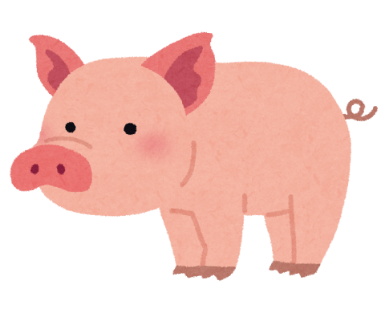



 | カートにものを乗せて高くなるほど崩れやすくなる
 | 崩れそうなとき前後に傾きやすくなる
 | LとRでカートを傾けることでバランスをとる
 | Rで手前（ウィリーしてるような感じ）
 | Lで手前（持ち上げているような感じ）
 | LとRを交互に押すことでバランスを取らせる

カートの二台持ち

